夹具信息
夹具编号 | LM2132-3
名称 | BFC SQ 2218 B42 螺丝紧固夹具
Family | BFC SQ 2218
Model | BFC SQ 2218 B42
PartNo | KBZ233500/1
生产日期 | 2019-01-26
建档日期 | 2019-03-08
采购单据号 | JBO-3216
经办人 | Xianghai Zhang
库位 | 17-C1-2
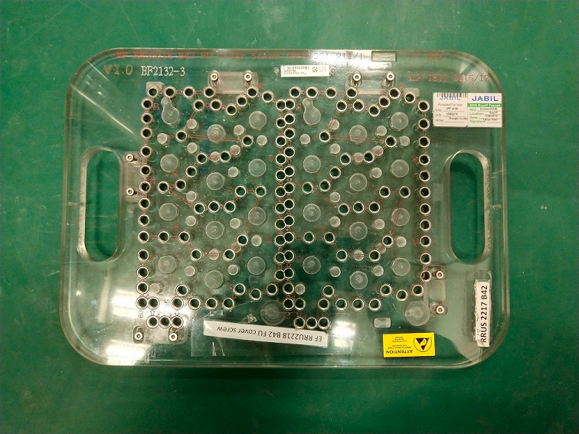
照片

